Equações IDF
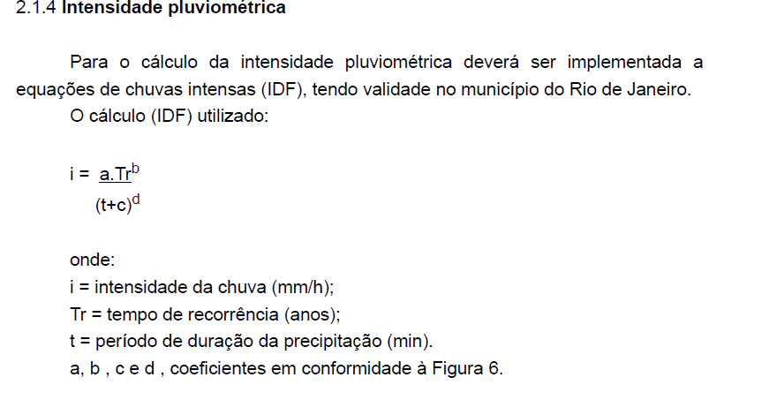

 | PROGRAMA DE PÓS-GRADUAÇÃO EM DEFESA E SEGURANÇA CIVIL/UFF
 | DISCIPLINA: EVENTOS EXTREMOS EM RECURSOS HÍDRICOS
 |  |  |  |  | Niterói, 16 de maio de 2022.
 | EQUAÇÕES DE CHUVAS INTENSAS - IDF (Intensidade, Duração e Frequência)

CÁLCULO DA INTENSIDADE DE CHUVA (mm/h) PARA UM DETERMINADO TEMPO DE RETORNO (anos)

CIDADE/Pluviômetro | Tempo de Retontno (anos) | Duração (min) | a | b | c | d | Intensidade (mm/h))
Niteroi | 8 | 90 | 1051.078 | 0.177 | 11 | 0.772 | 43
cidade | 8 | 90 | 1051.078 | 0.177 | 11 | 0.772 | 43
Obs: substituir somente os campos em vermelho.

CÁLCULO DO TEMPO DE RETORNO (em anos) DE UMA DETERMINADA INTENSIDADE DE CHUVA (em mm/h)

CIDADE/Pluviômetro | Intesidade da chuva (mm/h) | Duração (t) | a | b | c | d | Tempo de Retorno (Tr)
Niteroi | 42.75 | 90 | 1051.078 | 0.177 | 11 | 0.772 | 8
cidade | 42.75 | 90 | 1051.078 | 0.177 | 11 | 0.772 | 8
Obs: substituir somente os campos em vermelho.

